e271i
견 적 서

 |  | 귀하
전화 :
팩스 :
담당 :

아래와 같이 견적합니다.

견 적 합 계 : | ₩440,000
견 적 일 자 : | 2015-03-02 11:17:45
결 재 조 건 :

품 명 | 규 격 | 수 량 | 단 가 | 금 액 | 세 액 | 합 계 액
 |  |  |  | - | - | -
모니터 | HP Elite Display 271i | 1 | 400,000 | 400,000 | 40,000 | 440,000

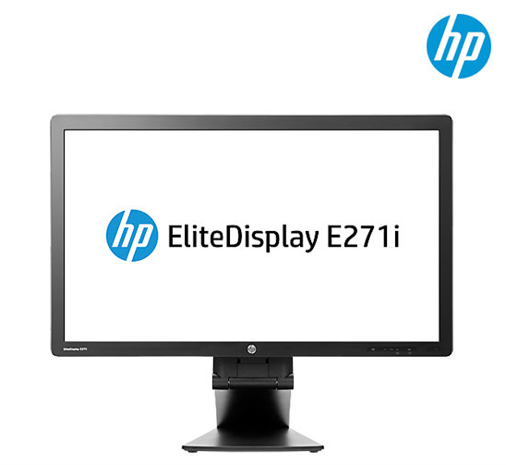
디스플레이유형 | 27인치(68.5cm) IPS with LED Backlight
영상비 | 16 : 9 와이드스크린
해상도 | 1920 x 1080 Full HD
밝기 | 250 cd/m²
대비율 | 1,000 : 1 (정적) / 5,000,000 : 1 (동적)
시야각 | 수평/수직 178
응답시간 | 7ms
커넥터 | VGA, DVI-D, DP v1.2, USB

특징 | 높낮이 조절, 피벗, 스위블
 | 눈부심방지 무광코팅
 | 3년 무상보증

* 결제계좌 : 신한 110-138-600484 씨-넷 |  |  | 합 계 | 400,000 | 40,000 | 440,000
* 견적담당 : | 조규장(010-2910-7760)
* REMARK

e241
견 적 서

 |  | 귀하
전화 :
팩스 :
담당 :

아래와 같이 견적합니다.

견 적 합 계 : | ₩385,000
견 적 일 자 : | 2015-03-02 11:17:45
결 재 조 건 :

품 명 | 규 격 | 수 량 | 단 가 | 금 액 | 세 액 | 합 계 액
 |  |  |  | - | - | -
모니터 | HP Elite Display 241 | 1 | 350,000 | 350,000 | 35,000 | 385,000
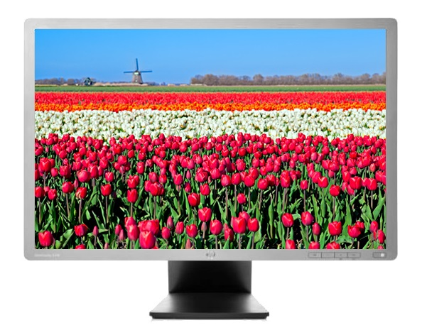
디스플레이유형 | 24인치 IPS with LED Backlight
영상비 | 16 : 10 와이드스크린
해상도 | 1920 x 1200 Full HD +
밝기 | 250 cd/m²
대비율 | 1,000 : 1 (정적) / 5,000,000 : 1 (동적)
시야각 | 수평/수직 178
응답시간 | 8ms
커넥터 | VGA, DVI-D, DP v1.2, USB

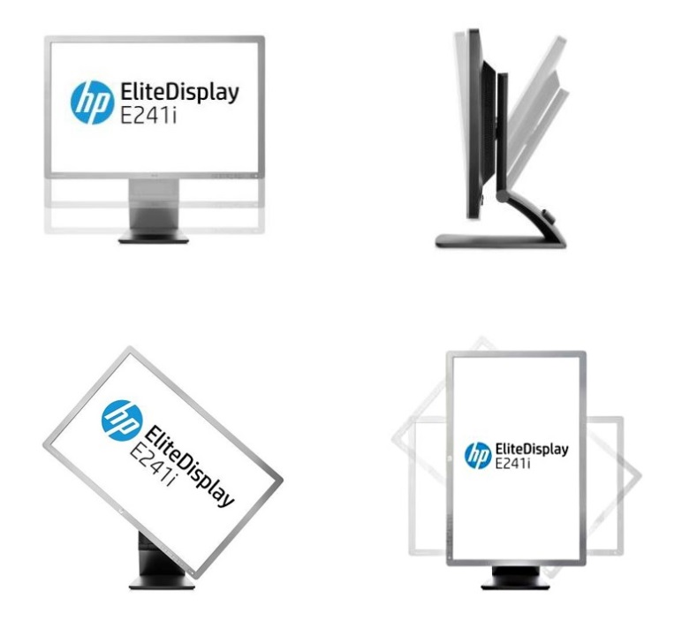
특징 | 높낮이 조절, 피벗, 스위블
 | 눈부심방지 무광코팅
 | 3년 무상보증

* 결제계좌 : 신한 110-138-600484 씨-넷 |  |  | 합 계 | 350,000 | 35,000 | 385,000
* 견적담당 : | 조규장(010-2910-7760)
* REMARK

27xi
견 적 서

 |  | 귀하
전화 :
팩스 :
담당 :

아래와 같이 견적합니다.

견 적 합 계 : | ₩330,000
견 적 일 자 : | 2015-03-02 11:17:45
결 재 조 건 :

품 명 | 규 격 | 수 량 | 단 가 | 금 액 | 세 액 | 합 계 액
 |  |  |  | - | - | -
모니터 | HP 27xi | 1 | 300,000 | 300,000 | 30,000 | 330,000
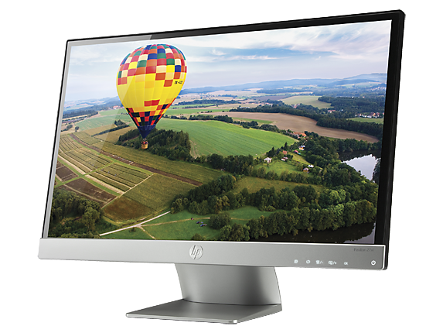
디스플레이유형 | 27인치 IPS with LED Backlight
영상비 | 16 : 9 와이드스크린
해상도 | 1920 x 1080 Full HD
밝기 | 250 cd/m²
대비율 | 1,000 : 1 (정적) / 5,000,000 : 1 (동적)
시야각 | 수평/수직 178
응답시간 | 7ms
커넥터 | VGA, DVI-D, HDMI, HDCP Support

특징 | 동영상에 최적화된 고화질 모니터 (유광코팅)

* 결제계좌 : 신한 110-138-600484 씨-넷 |  |  | 합 계 | 300,000 | 30,000 | 330,000
* 견적담당 : | 조규장(010-2910-7760)
* REMARK

envy24
견 적 서

 |  | 귀하
전화 :
팩스 :
담당 :

아래와 같이 견적합니다.

견 적 합 계 : | ₩330,000
견 적 일 자 : | 2015-03-02 11:17:45
결 재 조 건 :

품 명 | 규 격 | 수 량 | 단 가 | 금 액 | 세 액 | 합 계 액
 |  |  |  | - | - | -
모니터 | HP Envy 24 | 1 | 300,000 | 300,000 | 30,000 | 330,000

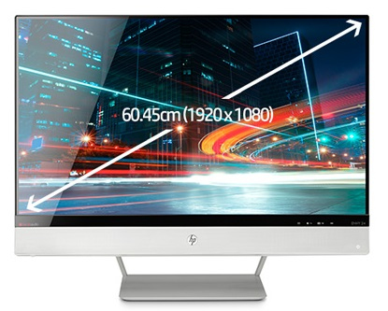
디스플레이유형 | 24인치 IPS with LED Backlight
영상비 | 16 : 9 와이드스크린
해상도 | 1920 x 1080 Full HD
밝기 | 250 cd/m²
대비율 | 1,000 : 1 (정적) / 10,000,000 : 1 (동적)
시야각 | 수평/수직 178
응답시간 | 7ms
커넥터 | VGA, HDMI/MHL, HDMI

특징 | 비츠 오디오 스피커 내장
 | 최고성능의 멀티미디어 모니터 (유광코팅)

* 결제계좌 : 신한 110-138-600484 씨-넷 |  |  | 합 계 | 300,000 | 30,000 | 330,000
* 견적담당 : | 조규장(010-2910-7760)
* REMARK

p231
견 적 서

 |  | 귀하
전화 :
팩스 :
담당 :

아래와 같이 견적합니다.

견 적 합 계 : | ₩242,000
견 적 일 자 : | 2015-03-02 11:17:45
결 재 조 건 :

품 명 | 규 격 | 수 량 | 단 가 | 금 액 | 세 액 | 합 계 액
 |  |  |  | - | - | -
모니터 | HP P231 | 1 | 220,000 | 220,000 | 22,000 | 242,000
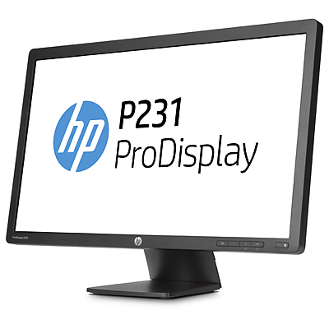
디스플레이유형 | 23인치 무광 TN패널 LED 백라이트
영상비 | 16 : 9 와이드스크린
해상도 | 1920 x 1080 Full HD
밝기 | 250 cd/m²
대비율 | 1,000 : 1 (정적) / 4,000,000 : 1 (동적)
시야각 | 수평 170°/ 수직 160°
응답시간 | 5ms
커넥터 | VGA, DVI-D

특징 | 눈부심방지 무광코팅
 | 3년 무상보증 서비스

* 결제계좌 : 신한 110-138-600484 씨-넷 |  |  | 합 계 | 220,000 | 22,000 | 242,000
* 견적담당 : | 조규장(010-2910-7760)
* REMARK

23cw
견 적 서

 |  | 귀하
전화 :
팩스 :
담당 :

아래와 같이 견적합니다.

견 적 합 계 : | ₩242,000
견 적 일 자 : | 2015-03-02 11:17:45
결 재 조 건 :

품 명 | 규 격 | 수 량 | 단 가 | 금 액 | 세 액 | 합 계 액
 |  |  |  | - | - | -
모니터 | HP 23CW | 1 | 220,000 | 220,000 | 22,000 | 242,000

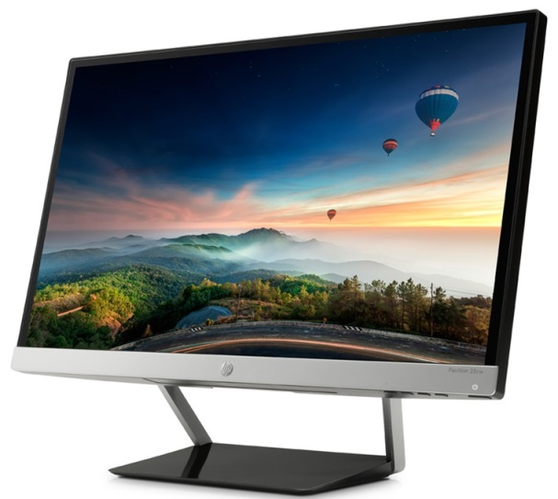
디스플레이유형 | 23인치 IPS with LED Backlight
영상비 | 16 : 9 와이드스크린
해상도 | 1920 x 1080 Full HD
밝기 | 250 cd/m²
대비율 | 1,000 : 1 (정적) / 5,000,000 : 1 (동적)
시야각 | 수평/수직 178
응답시간 | 7ms
커넥터 | VGA, dual HDMI (HDCP Support)
 | 눈부심코팅방지

* 결제계좌 : 신한 110-138-600484 씨-넷 |  |  | 합 계 | 220,000 | 22,000 | 242,000
* 견적담당 : | 조규장(010-2910-7760)
* REMARK

p221
견 적 서

 |  | 귀하
전화 :
팩스 :
담당 :

아래와 같이 견적합니다.

견 적 합 계 : | ₩209,000
견 적 일 자 : | 2015-03-02 11:17:45
결 재 조 건 :

품 명 | 규 격 | 수 량 | 단 가 | 금 액 | 세 액 | 합 계 액
 |  |  |  | - | - | -
모니터 | HP P221 | 1 | 190,000 | 190,000 | 19,000 | 209,000

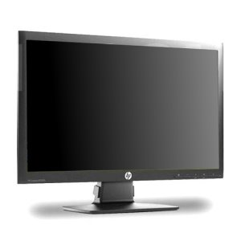
디스플레이유형 | 21.5인치 무광 TN패널 LED 백라이트
영상비 | 16 : 9 와이드스크린
해상도 | 1920 x 1080 Full HD
밝기 | 250 cd/m²
대비율 | 1,000 : 1 (정적) / 3,000,000 : 1 (동적)
시야각 | 수평 170°/ 수직 160°
응답시간 | 5ms
커넥터 | VGA, DVI-D

특징 | 눈부심방지 무광코팅
 | 3년 무상보증 서비스

* 결제계좌 : 신한 110-138-600484 씨-넷 |  |  | 합 계 | 190,000 | 19,000 | 209,000
* 견적담당 : | 조규장(010-2910-7760)
* REMARK

20fi
견 적 서

 |  | 귀하
전화 :
팩스 :
담당 :

아래와 같이 견적합니다.

견 적 합 계 : | ₩180,000
견 적 일 자 : | 2015-03-02 11:17:45
결 재 조 건 :

품 명 | 규 격 | 수 량 | 단 가 | 금 액 | 세 액 | 합 계 액
 |  |  |  | - | - | -
모니터 | HP 20fi | 1 | 163,636 | 163,636 | 16,364 | 180,000

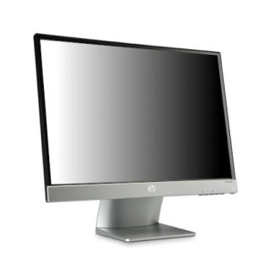
디스플레이유형 | 20인치 IPS with LED Backlight
영상비 | 16 : 9 와이드스크린
해상도 | 1600 x 900 HD+
밝기 | 250 cd/m²
대비율 | 1,000 : 1 (정적) / 10,000,000 : 1 (동적)
시야각 | 수평/수직 178°
응답시간 | 7ms
커넥터 | VGA, DVI-D

특징 | 동영상에 최적화된 고화질 모니터 (유광코팅)

* 결제계좌 : 신한 110-138-600484 씨-넷 |  |  | 합 계 | 163,636 | 16,364 | 180,000
* 견적담당 : | 조규장(010-2910-7760)
* REMARK

